CPF前台黑名单功能-测试用例
CPF前台黑名单功能-测试用例 |  |  |  |  | 测试总数量 | 50
测试平台 |  |  | 测试日期 |  | Pass | 50
系统&版本 |  |  | 最后更新 |  | Fail | 0
文档编写人 |  |  | 文档测试人 |  | N/A | 0
策划负责人 |  |  | 审阅人员
参考档

序号 | 模块 | 功能点 | 前置条件（测试点） | 操作步骤 | 预期结果 | 测试结果 | 图片 | 备注
1 | 巴西相关配置-CPF前台黑名单 | CPF前台黑名单tab显示 | 国家：巴西 验证前台黑名单tab显示 | 登录后台 进入运营管理-配置管理界面 点击「巴西相关配置」-查看 | 页面正常加载 显示新增的「CPF前台黑名单」tab页签 | Pass
2 |  | CPF前台黑名单开关气泡 | 国家：巴西 验证cpf前台黑名单气泡显示 | 进入「巴西相关配置」界面 点击「CPF前台黑名单」tab-鼠标移到【！】查看 | 提示：开启后，将限制列表内的CPF在客户端账号注册、绑定、充值、【积分兑换】。无论是否开启真实CPF校验开关均会拦截。 | Pass
3 |  | 开关状态验证 | 国家：巴西 进入CPF前台黑名单配置页面 验证CPF前台黑名单开关状态 | 进入「巴西相关配置」界面 点击「CPF前台黑名单」tab-查看 | CPF前台黑名单开关默认处于"关闭"状态 | Pass
4 |  |  | 开关处于关闭状态 验证开关：开启 | 点击CPF前台黑名单开关 | 开关状态变为"开启" 提示：开启黑名单成功 | Pass
5 |  |  | 开关处于开启状态 验证开关：关闭 | 点击CPF前台黑名单开关 | 开关状态变为"关闭" 提示：关闭黑名单成功 | Pass
6 |  | 输入框输入限制验证 | CPF前台黑名单页面已加载 验证输入框输入限制：数字 | 在CPF输入框中输入"12345678902" | 输入框正常显示"12345678902" | Pass
7 |  |  | CPF前台黑名单页面已加载 验证输入框输入限制：字母 | 在CPF输入框中输入"abc123def45" | 输入框只能输入数字，字母字符无法输入 | Pass
8 |  |  | CPF前台黑名单页面已加载 验证输入框输入限制：特殊字符 | 在CPF输入框中输入"123-456.789" | 输入框只能输入数字，特殊字符无法输入 | Pass
9 |  | 输入框长度限制-11位 | CPF前台黑名单页面已加载 验证输入框长度限制：数字11位 | 在CPF输入框中输入"123456789012"（12位数字） | 输入框最多显示11位数字 第12位数字无法输入 | Pass
10 |  | 添加成功-11位未注册CPF | 准备一个11位未注册的CPF数字 20260211003（举例） 验证添加11位未注册的CPF | 在输入框中输入20260211003 点击"添加"按钮 | 提示"添加成功" CPF出现在下方列表中列表显示：CPF、添加人，添加时间（精确到时分秒）、备注，删除 | Pass
11 |  | 添加成功-已注册CPF | 准备一个系统中已注册的CPF 05743452123（举例） 验证添加已注册的CPF | 在输入框中输入05743452123 点击"添加"按钮 | 提示"添加成功" CPF出现在下方列表中列表显示 | Pass
12 |  | 添加失败-少于11位 | 准备一个10位未注册的CPF数字 9568745125（举例） 验证添加少于11位的CPF | 在输入框中输入9568745125 点击"添加"按钮 | 提示“输入有误，请输入11位纯数字CPF” | Pass
13 |  | 添加失败-已添加至白名单CPF | 准备一个白名单列表已有的CPF 43575686758（举例） 验证添加已在白名单的CPF | 在输入框中输入43575686758 点击"添加"按钮 | 提示"当前cpf已在白名单中，是否移除并添加至前台黑名单"；点击确定，白名单列表移除该CPF,黑名单列表添加该CPF | Pass
14 |  | 添加已存在的CPF | CPF：12345678901（举例）已添加到前台黑名单 验证添加已存在的CPF | 再次输入相同的CPF：12345678901 点击添加按钮 | 提示"当前CPF已在黑名单中" | Pass
15 |  | 空输入添加 | 验证为空添加 | 不输入任何内容 点击添加按钮 | 提示"输入11位CPF" | Pass
16 |  | 删除CPF | 选择已添加前台黑名单中的CPF 20260316155（举例） 验证删除功能 | 点击该记录后的【删除】按钮 | 提示"删除成功" 该CPF从列表中移除 | Pass
17 |  | 添加备注 | 选择已添加前台黑名单中的CPF 70391362100（举例） 验证添加备注功能 | 点击该CPF记录后的【备注】，输入内容：如测试备注，光标移出 | 操作成功，信息显示正确 | Pass
18 |  | 删除备注 | 选择已添加前台黑名单中的CPF有备注的记录 验证删除备注功能 | 点击该CPF记录后的【备注】，删除内容，光标移出 | 操作成功 | Pass
19 |  | 下载导入模板 | 验证下载导入模板 | 点击下载导入模板 | 下载成功，模板文件字段：CPF,备注 | Pass
20 |  | 批量导入 | 导入数据：不带CPF格式且11位 验证模板数据不带CPF格式 | 点击批量导入，上传文件 | 导入成功，列表新增导入的数据 | Pass
21 |  |  | 导入数据：带CPF格式且11位 验证模板数据带CPF格式 | 点击批量导入，上传文件 | 导入成功，列表新增导入的数据 | Pass
22 |  |  | 导入数据：带CPF格式且11位，不带CPF格式且11位，多个CPF 验证模板数据带CPF格式 | 点击批量导入，上传文件 | 导入成功，列表新增导入的数据 | Pass
23 |  |  | 导入数据含：长度不足11位 验证模板CPF数据格式错误 | 点击批量导入，上传文件 | 弹窗显示： 批量导入失败：请检查CPF格式是否正确 | Pass
24 |  |  | 导入数据含：长度超过11位 验证模板CPF数据格式错误 | 点击批量导入，上传文件 | 弹窗显示： 批量导入失败：请检查CPF格式是否正确 | Pass
25 |  |  | 导入数据含：字母 验证模板CPF数据格式错误 | 点击批量导入，上传文件 | 弹窗显示： 批量导入失败：请检查CPF格式是否正确 | Pass
26 |  |  | 导入数据含：特殊符号 验证模板CPF数据格式错误 | 点击批量导入，上传文件 | 弹窗显示： 批量导入失败：请检查CPF格式是否正确 | Pass
27 |  |  | 导入数据含：长度不足11位，长度超过11位，字母，特殊符号 验证模板CPF数据多个格式错误 | 点击批量导入，上传文件 | 弹窗显示： 批量导入失败：请检查CPF格式是否正确 | Pass
28 |  |  | 导入的数据，已在白名单列表（（举例）23524253453，21423534648） 验证导入拦截 | 点击批量导入，上传文件 | 显示：23524253453，21423534648当前CPF已在名单中，是否移除并添加至前台黑名单，点击确定，白名单列表移除该CPF,黑名单列表添加该CPF | Pass
29 | 巴西相关配置-CPF白名单 | 添加失败-已添加至黑名单CPF | 准备一个黑名单列表已有的CPF 24235342123（举例） 验证添加已在黑名单的CPF | 在输入框中输入24235342123 点击"添加"按钮 | 提示"当前CPF已在前台黑名单中，是否移除并添加至白名单"；点击确定，黑名单列表移除该CPF,白名单列表添加该CPF | Pass
30 | 玩家列表-用户详情 | 添加失败-已添加至黑名单CPF | 注册页CPF:开 CPF真实并填充姓名生日：开 准备一个黑名单列表已有的CPF 05743452123（举例） 验证添加已在黑名单的CPF，未绑定过的玩家绑定 | 使用未绑定过的玩家，在玩家详情-注册绑定cpf输入框中输入05743452123 点击"验证"按钮 | 提示"该CPF为前台黑名单CPF，无法使用" | Pass
31 |  |  | 注册页CPF:开 CPF真实并填充姓名生日：开 准备一个黑名单列表已有的CPF 56234556263（举例） 验证添加已在黑名单的CPF，已绑定过的玩家修改 | 使用已绑定过的玩家，在玩家详情-注册绑定cpf输入框中修改，输入56234556263 点击"验证"按钮 | 提示"该CPF为前台黑名单CPF，无法使用" | Pass
32 | 注册页 | 验证cpf 在前台黑名单中，注册拦截 | CPF前台黑名单开关：开启 注册页CPF:开 CPF真实并填充姓名生日：开 CPF：20260316200（举例）已添加到前台黑名单中 | 客户端注册页输入该CPF，点击校验 | 提示“De acordo com a política de Jogo Responsável, você não pode concluir o registro, vinculação, recarga e saque no momento, and withdrawal” | Pass | 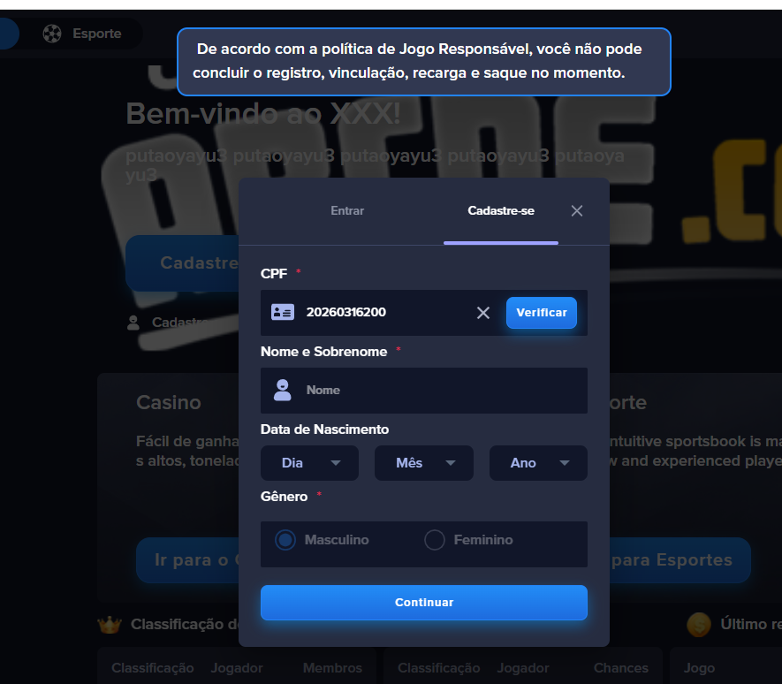
33 |  |  | CPF前台黑名单开关：开启 注册页CPF:开 CPF真实并填充姓名生日：关 CPF：20260316563（举例）已添加到前台黑名单中 | 客户端注册页输入该CPF，点击校验 | 提示“De acordo com a política de Jogo Responsável, você não pode concluir o registro, vinculação, recarga e saque no momento, and withdrawal” | Pass
34 | 个人中心 | 验证cpf 在前台黑名单中，个人中心绑定拦截 | CPF前台黑名单开关：开启 注册页CPF:开 个人中心真实CPF校验：开 CPF：20260316563（举例）已添加到前台黑名单中 | 客户端使用该CPF在个人中心，点击校验 | 提示“De acordo com a política de Jogo Responsável, você não pode concluir o registro, vinculação, recarga e saque no momento, and withdrawal” | Pass
35 |  |  | CPF前台黑名单开关：开启 注册页CPF:开 个人中心真实CPF校验：关 CPF：20260316563（举例）已添加到前台黑名单中 | 客户端使用该CPF在个人中心，输入信息，点击绑定 | 提示“De acordo com a política de Jogo Responsável, você não pode concluir o registro, vinculação, recarga e saque no momento, and withdrawal” | Pass
36 | 充提弹窗 | 验证cpf 在前台黑名单中，充值页面拦截 | CPF前台黑名单开关：开启 注册页CPF:开 CPF 充提判断：开 弹窗信息：开 自动填充信息：是 代字段显隐：巴西税号-开 个人中心真实CPF校验：关 CPF：20260316563（举例）已添加到前台黑名单中 | 客户端使用该CPF在充值页面，选择金额，点击充值，填写信息，点击充值 | 弹绑定cpf弹窗，输入cpf,点击校验/绑定，提示“De acordo com a política de Jogo Responsável, você não pode concluir o registro, vinculação, recarga e saque no momento, and withdrawal” | Pass | 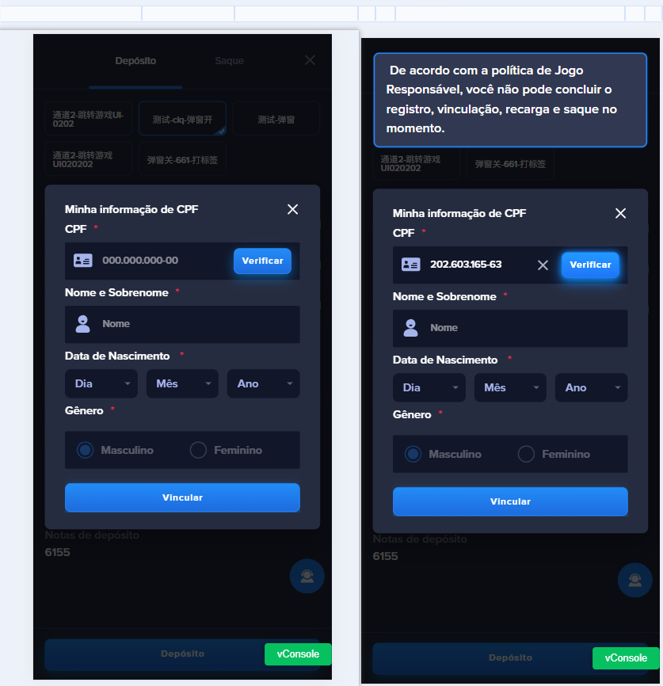
37 |  |  | CPF前台黑名单开关：开启 注册页CPF:关 CPF 充提判断：关 弹窗信息：开 自动填充信息：是 代字段显隐：巴西税号-开 个人中心真实CPF校验：开 CPF：20260316563（举例）已添加到前台黑名单中 | 客户端使用该CPF在充值页面，选择金额，点击充值，填写信息，点击充值 | 提示“De acordo com a política de Jogo Responsável, você não pode concluir o registro, vinculação, recarga e saque no momento, and withdrawal” | Pass
38 |  |  | CPF前台黑名单开关：开启 注册页CPF:关 CPF 充提判断：关 弹窗信息：关 自动填充信息：是 代字段显隐：巴西税号-开 个人中心真实CPF校验：关 CPF：20260316563（举例）已添加到前台黑名单中 | 客户端使用该CPF在充值页面，选择金额，填写信息，点击充值 | 提示“De acordo com a política de Jogo Responsável, você não pode concluir o registro, vinculação, recarga e saque no momento, and withdrawal” | Pass
39 |  | 验证cpf 在前台黑名单中，提现页面拦截 | CPF前台黑名单开关：开启 注册页CPF:开 CPF 充提判断：开 巴西税号，PIX 类型，PIX账号，银行账户类型，银行校验位：开启 CPF：20260317152（举例）已添加到前台黑名单中 | 客户端使用该CPF在提现页面。填写信息，点击提现 | 提示“De acordo com a política de Jogo Responsável, você não pode concluir o registro, vinculação, recarga e saque no momento, and withdrawal” | Pass
40 |  |  | CPF前台黑名单开关：开启 注册页CPF:关 CPF 充提判断：关 巴西税号，PIX 类型，PIX账号，银行账户类型，银行校验位：开启 CPF：20260317152（举例）已添加到前台黑名单中 | 客户端使用该CPF在提现页面，填写信息，点击提现 | 提示“De acordo com a política de Jogo Responsável, você não pode concluir o registro, vinculação, recarga e saque no momento, and withdrawal” | Pass
41 | 注册页 | 删除CPF验证 | CPF前台黑名单开关：开启 注册页CPF:开 CPF真实并填充姓名生日：开 CPF：20260316223（举例）已添加到前台黑名单但被删除 验证前台黑名单中删除的CPF | 客户端使用该CPF注册 | 进行真实CPF校验 | Pass
42 | 个人中心 |  | CPF前台黑名单开关：开启 注册页CPF:开 个人中心真实CPF 校验：开 CPF：20260316223（举例）已添加到前台黑名单但被删除 验证前台黑名单中删除的CPF | 客户端使用该CPF在个人中心绑定 | 进行真实CPF校验 | Pass
43 |  |  | CPF前台黑名单开关：开启 注册页CPF:开 cpf 充提判断：开，子配置：所有用户均必填-开 通道配置：自动填充信息：是 通道配置：代收字段显隐：巴西税号-开 充提前端展示：代付字段显隐：巴西税号，PIX 类型，PIX账号，银行账户类型，银行校验位：开启 CPF：20260316223（举例）已添加到前台黑名单但被删除 验证前台黑名单中删除的CPF | 客户端使用该CPF在充值界面，选择金额,点击充值 | 进行真实CPF校验 | Pass
44 |  |  |  | 客户端使用该CPF提现界面，输入该CPF，点击提现 | 进行真实CPF校验 | Pass
45 | 强制弹窗 |  | CPF前台黑名单开关：开启 CPF真实并填充姓名生日：开 登录强制校验无效注册cpf：开-根据强制刷新时间校验 CPF：20260316223（举例）已添加到前台黑名单但被删除 验证前台黑名单中删除的CPF | 客户端使用该CPF在强制绑定弹窗输入，点击校验 | 进行真实CPF校验 | Pass | 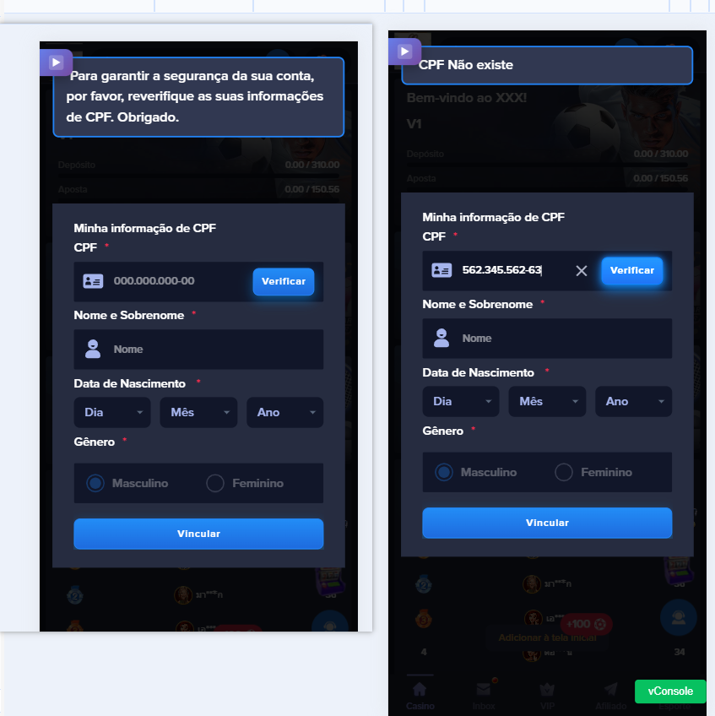
46 |  |  | CPF前台黑名单开关：开启 CPF真实并填充姓名生日：开 登录强制校验无效注册cpf：开-校验一次未校验过的CPF CPF：20260316223（举例）已添加到前台黑名单但被删除 验证前台黑名单中删除的CPF | 客户端登录已校验过的玩家 | 正常登录，进入页面 | Pass
47 | 强制弹窗 | cpf 在前台黑名单中，强制弹窗校验拦截 | CPF前台黑名单开关：开启 登录强制校验无效注册CPF：开启-根据强制刷新时间校验 CPF：20260316200（举例）已添加到前台黑名单中 验证强制弹窗是否校验 | 客户端使用已注册未绑定cpf的玩家登录 在强制弹窗,输入该cpf，点击校验 | 提示：De acordo com a política de Jogo Responsável, você não pode concluir o registro, vinculação, recarga e saque no momento, and withdrawal | Pass
48 |  |  | CPF前台黑名单开关：开启 登录强制校验无效注册CPF：开启-根据强制刷新时间校验 20260316563（举例）已被玩家绑定，添加到前台黑名单中 验证强制弹窗是否校验 | 客户端使用已注册该CPF的玩家登录 在强制弹窗，点击校验 | 提示：De acordo com a política de Jogo Responsável, você não pode concluir o registro, vinculação, recarga e saque no momento, and withdrawal | Pass | 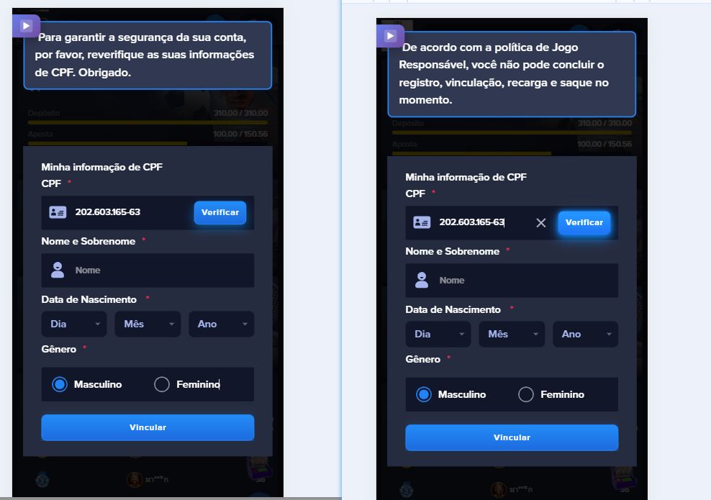
49 |  |  | CPF前台黑名单开关：开启 登录强制校验无效注册CPF：开启-校验一次未校验过的CPF CPF：12323534645（举例）已添加到前台黑名单中 验证强制弹窗是否校验 | 客户端使用已注册该CPF的玩家登录 在强制弹窗，点击校验 | 正常登录，进入页面 | Pass
50 |  |  | CPF前台黑名单开关：开启 登录强制校验无效注册CPF：关闭 CPF：20260316563（举例）已被玩家绑定，已添加到前台黑名单中 验证强制弹窗是否校验 | 客户端使用已绑定该CPF的账号登录 | 正常登录，进入页面 | Pass
51
52
53

弱网

编写人自行加入的测试内容（额外注意点）

